Sheet1
AHLI JAWATANKUASA DAN PEGAWAI
MASJID JAMEK TASEK GELUGOR SESI 2016~2019

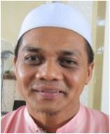
PENGERUSI
USTAZ HAJI KHAIROL ANNUAR
B. HAJI MUSA
019-4464545
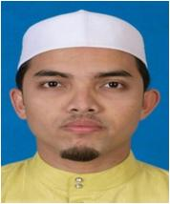
TIMB. PENGERUSI
USTAZ MOHD HAIRI
B. ABU HASAN
017-4429942
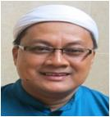
IMAM
USTAZ HAJI MOHD NAZERI
B. HAJI JUSOH
013-5157747
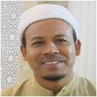
IMAM
USTAZ HAJI ABDUL RAHMAN
B. IDERIS
019-4574768

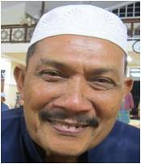
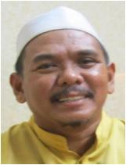
SETIAUSAHA
HAJI NOR HISHAM
B. MOHAMMAD
013-4851424
BENDAHARI
HAJI AHMAD B. ABDULLAH
(HAJI FADIL)
012-5132999
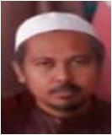
IMAM RAWATIB
USTAZ MOHD HISHAM
B. ABIDIN
013-4189050
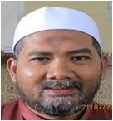
IMAM RAWATIB
HAJI NORDIN B. IBRAHIM
019-5260757

AHLI JAWATANKUASA
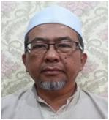
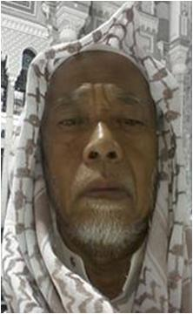
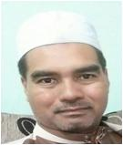
IMAM RAWATIB
HAJI ABDUL RAHMAN
B. BAKAR
019-4729435
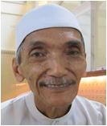
BILAL 1
HAJI MOKHTAR B. JAAFAR
012-4852726
BIRO PEMBANGUNAN DAN WAKAF
HAJI BUKHARI B. ISMAIL
019-4572717
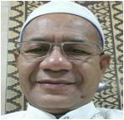
BIRO KECERIAAN
DAN KEBERSIHAN
HAJI PAKHARARRADZI
B. MAHAMUD
012-5632375
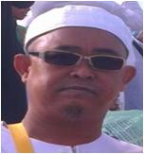
BIRO KESELAMATAN
HAJI MD. ZUKI B. MUSA
018-4035184
BIRO PENDIDIKAN
HAJI ZUKRI B. AHMAD
013-4403326

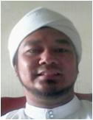
BIRO REKREASI
DAN SUKAN
EN. ABDUL LATIFF
B. ABU HASSAN
019-4303304
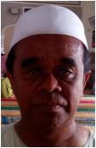
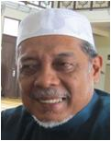
BILAL 2
HAJI MOHD ARSHAD B. DIN
019-4414545
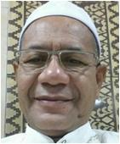
BILAL 3
HAJI PAKHARARRADZI
B. MAHAMUD
012-5632375
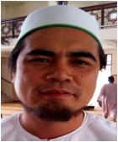
BIRO REKREASI
DAN SUKAN
EN. ABDUL GHONI B. DALI
012-5787710
BIRO KEBAJIKAN
EN. FADZIL B. SALLEH
019-4571520
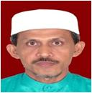
BIRO KEBAJIKAN
HAJI MOHD. BAKERI
B. ABDULLAH
018-4042067

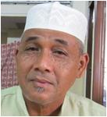
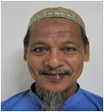
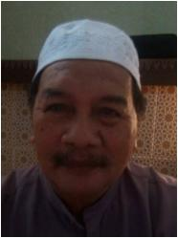
SIAK 1
HAJI ROSIDI B. AHMAD
013-4261833
SIAK 2
EN. KAMARUZAMAN
B. MAHMOD
012-2086155
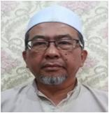
BIRO DAKWAH
DAN PENERANGAN
HAJI ABDUL RAHMAN
B. BAKAR
019-4729435
BIRO EKONOMI
HAJI RAZALI B. SAAD
(PAK LEH)
012-4642624
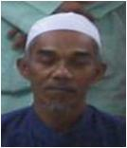
BIRO TEKNIKAL
DAN PERALATAN
EN. MUHAMMAD
B. CHE EMBI
019-5982537
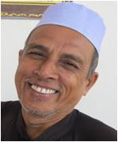
BIRO TEKNIKAL
DAN PERALATAN
EN. MOHD. RAZKI
B. S. SAHOL HAMID
011-32354199

BIRO PUBLISITI
DAN MEDIA
EN. ABD WAHAB
B. ABD RAHMAN
019-2120706
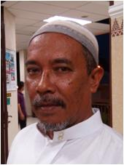
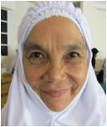
BIRO JAMUAN
HAJI OTHMAN
B. MUKTHAR
012-4901914
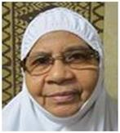
BIRO WANITA
DAN KANAK-KANAK
HAJAH HALIJAH
BT AWANG
019-4761075
BIRO WANITA
DAN KANAK-KANAK
HAJAH HALIMAH
BT. DARUS
04-5731313

PEMERIKSA KIRA-KIRA
HAJI TAHIR B. KHALIB
013-4888000
HAJI MOHD BASIR
B. ARSHAD
013-4326898

